Enero 2020
 |  |  | 16 de marzo de 2020

DATOS SOBRE COMPRAVENTA DE VIVIENDAS ENERO 2020
En Enero de 2020 se han registrado en la provincia de Sevilla 1.695 contratos de compraventa de viviendas. Un 21,7% más que el mes anterior

 | Compraventa de viviendas, según régimen y estado
 | ÁMBITO | ENERO 2020
 |  | TOTAL | PORCENTAJE
 | Provincia de Sevilla | 1,695
 | Vivienda Libre | 1,473 | 86.90%
 | Vivienda Protegida | 222 | 13.10%
 | Vivienda Nueva | 237 | 13.98%
 | Vivienda Usada | 1,458 | 86.02%
 | Andalucía | 9,511
 | V. Libre | 8,629 | 90.73%
 | V. Protegida | 882 | 9.27%
 | V. Nueva | 1,675 | 17.61%
 | V. Usada | 7,836 | 82.39%
 | España | 46,927
 | V. Libre | 42,876 | 91.37%
 | V. Protegida | 4,051 | 8.63%
 | V. Nueva | 8,484 | 18.08%
 | V. Usada | 38,443 | 81.92%

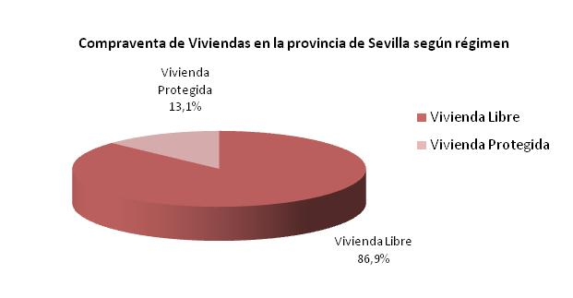

Compraventa de Viviendas en la provincia de Sevilla según estado
Vivienda Nueva | 237 | 13.98%
Vivienda Usada | 1,458 | 86.02%

 | Fuente: Instituto Nacional de Estadística

